Angle Info
angle 1 | angel 2 | angle 3
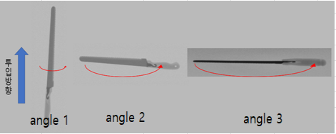

angle 1 : | 물품을 세로로 눕힌 모양
angle 2 : | 물품을 가로로 눕힌 모양
angle 3 : | 물품을 가로로 세운 모양

